手入力現品票
現 品 票 |  |  | 注意事項： |  |  | ロット番号： | KARI321752

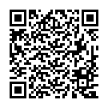
2025/03/12
 |  |  |  | 個数： | 1 | 03月_次
完成部番： |  | 1155-403AB48

 |  |  |  |  |  | _
B１部番：
B２部番：
F１部番： |  | 1155-403AB48
F２部番： |  | 1155-403AA48
L 部番： |  | 1155-403AA48
R 部番： |  |  |  |  |  |  |  | " | / | G
C 部番： |  | 1155-403AA48
工程： | MC1

